Sheet1
Calculo de las medidas básicas |  |  |  |  | Sistema ISO

Para el calculo de las distintas medidas se toman como base el diámetro exterior del tornillo d y el paso de rosca P.
Las roscas de este sistema son roscas métricas y sus medidas vienen expresadas en milímetros. El ángulo de rosca es de 60º.
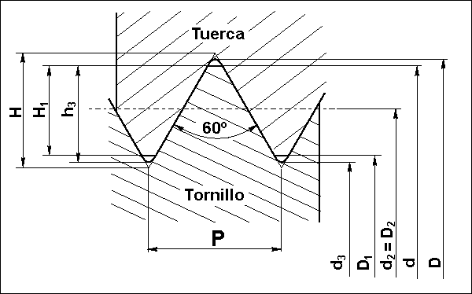

 |  |  |  |  |  |  |  |  | Profundidad de rosca................. H = 0,866 · P
 |  |  |  |  |  |  |  |  | Altura de contacto....................... H1 = 0,541 · P
 |  |  |  |  |  |  |  |  | Altura del filete del tornillo...........h3 = 0,613 · P
 |  |  |  |  |  |  |  |  | Diámetro interior del tornillo.......d3 = d - 1,226 · P
 |  |  |  |  |  |  |  |  | Diámetro interior de la tuerca.....D1 = d - 1,082 · P
 |  |  |  |  |  |  |  |  | Diámetro medio...........................d2 = D2 = d - 0,649 · P
 |  |  |  |  |  |  |  |  | Diámetro exterior de la tuerca....D = d + 0,072 · P

 |  |  |  |  |  |  |  |  | Cálculo de d a partir de diametro de tubo …...............d=D1-(1.082*P) donde D1 es diametro interior de la tuerca

 | Diametro Nominal : |  | 51.418 |  | Paso: | 1 |  |  | DITuerca: | 52.4 | Paso: | 1 |  |  |  | Medida de redondo para hacer cuerda | 51.49
 |  |  |  |  |  |  |  |  |  |  |  |  |  |  |  | Medida de tubo para hacer cuerda | 52.4
 | H: | 0.866 | H1: | 0.541 | h3: | 0.613 |  |  | H: | 0.866 | H/8 | 0.10825 | H1 | 0.541 | d (new) | 53.482
 | d3: | 50.192 | D1: | 50.336 | d2=D2: | 50.769 | D: | 51.49 | 2H: | 1.732 | 2 H/8: | 0.2165 | d: | 53.482

 | Diametro Nominal : |  | 9.993 |  | Paso: | 1.5 |  |  | DITuerca: | 8.37 | Paso: | 1.5 |  |  |  | Medida de redondo para hacer cuerda | 10.101
 |  |  |  |  |  |  |  |  |  |  |  |  |  |  |  | Medida de tubo para hacer cuerda | 8.37
 | H: | 1.299 | H1: | 0.8115 | h3: | 0.9195 |  |  | H: | 1.299 | H/8 | 0.162375
 | d3: | 8.154 | D1: | 8.37 | d2=D2: | 9.0195 | D: | 10.101 | 2H: | 2.598 | 2 H/8: | 0.32475 | d: | 9.993

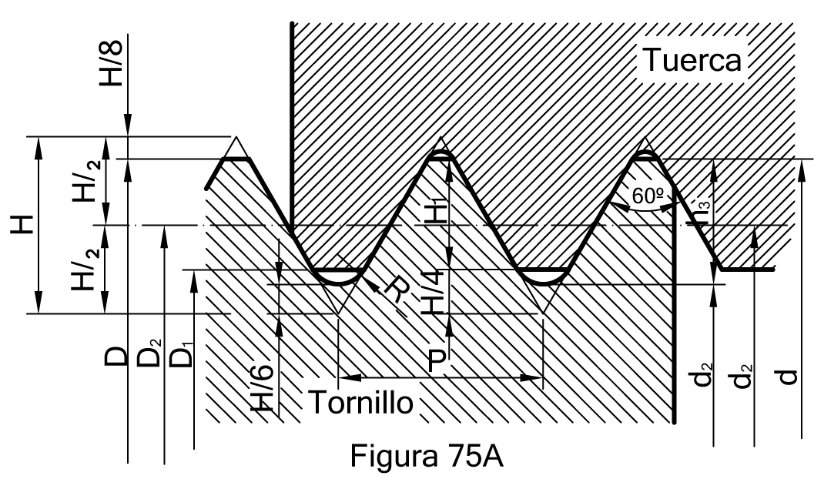

 |  |  |  |  |  |  |  |  | D1 | 50.407468

La Norma DIN 13-1, establece las características de las roscas métricas gruesas cuyos tamaños van desde la M1 a M68. En la Tabla B, como ejemplo se especifican los valores de algunas de ellas.

Diámetro nominal: D = d
Paso: P
D1 = d – 2·H1 = d – 1,082532·P
Diámetro medio: D2 = d2 = d – 0,649519 · P
Diámetro del núcleo: d3 = d – 1,226869 · P
H = 0,866025 · P
Profundidad portante de rosca: H1 = 0,541266·P
Profundidad de rosca: h3 = 0,613435·P
Radio fondo de rosca: R = H/6 = 0,144338 · P

Las roscas ISO métricas finas se regulan por la norma DIN 13-2 a la DIN 13-11 1999-11 y diámetros nominales de 1mm a 1000 mm y pasos finos de 0,2 a 8 mm.

